Hoja1
2024-02-22

LA PAZ 28 - HAEDO 4460-2005
BUENOS AIRES luquearti@gmail.com
____________________________________________________________________________________
"BISAGRA DOBLE ACCION”
“Hierro CHAROLADO”
“Por PAR”
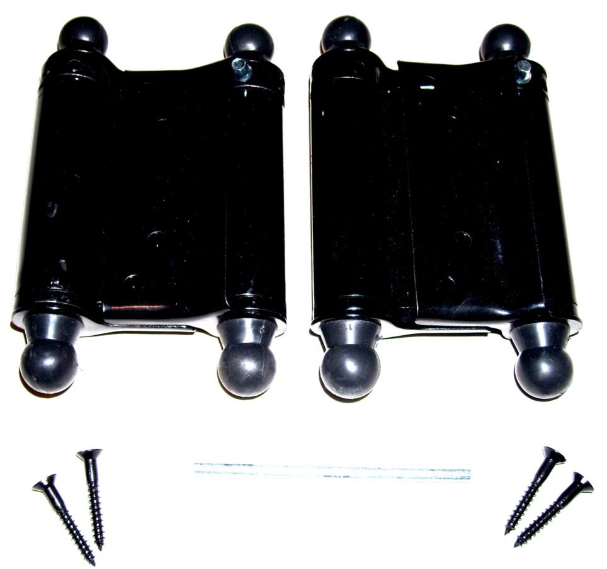

COD. | DESCRIPCION | PRECIO
BI-1070 | PAR Bisagra DOBLE ACCION 3" Charol. | 6059.59

Envase: En Cajas de Carton conteniendo 1 PAR
Atencion: El Precio es Por PAR (NO POR UNIDAD)

